PDG
Rapport d'opportunité
OPP_4-36_LT_26146_GGAN_001

Nom de la coordination |  |  | COO_2018_Chamaret_TravauxReseauxHydroliques_RefectionVoirie
Commune de départ |  |  | CHAMARET
Emprise |  |  | Centre bourg
Longueur (ml) |  |  | 238

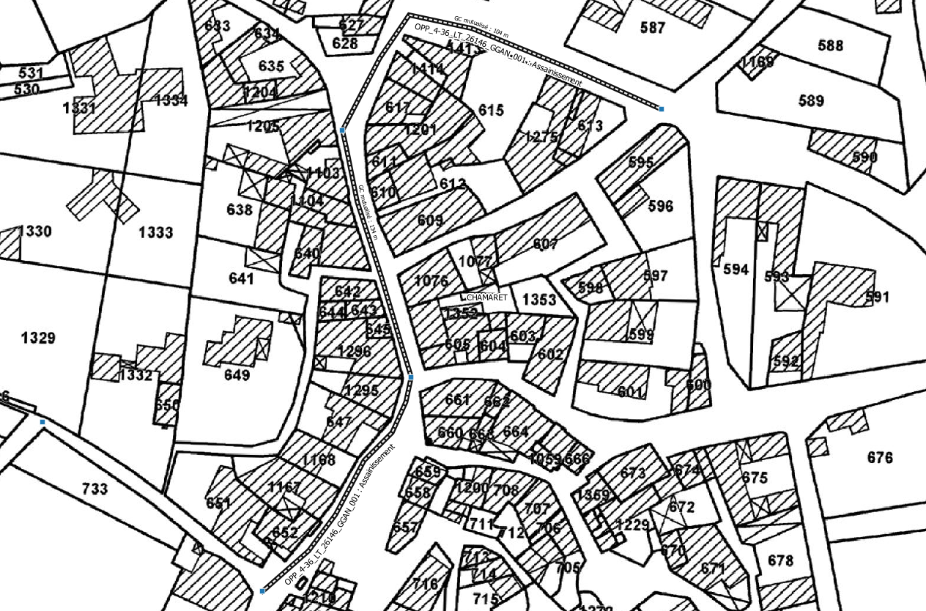

Plan de situation

A | 2018-01-11 | Rapport d'opportunité |  | MF | VR | VR
IND | DATE | DESCRIPTION |  | CREA | VERIF | VALID

Rapport

Rapport d'opportunité
OPP_4-36_LT_26146_GGAN_001

Informations générales |  | Note /40

Nature des travaux | Assainissement | 1 | 22
Prévision Starr | Conduite FT | 5
Nombre de cables/fibres | 1 X 720 | 6
Délais de programmation | 2019 | 4
Date d'exécution des travaux | Automne 2017 | 0
Coordination associée | Commune de Chamaret | 5
Nombre de bâtiments raccordables | 46 | 1 |  | Note finale
 |  |  |  | 82/100

Unités d'œuvre

Nombre de chambres ADN existantes | 0
Nombre de chambres ADN à créer | 6
Longueur du GC d'interconnexion | 0
Longueur du GC mutualisé | 238

Coûts |  | Note /40

Coût estimatif du GC par marché (€) | 19,200.00 € | 40 | 40
Coût estimatif du GC d'interconnexion (€) | 5,000.00 €
Coût estimatif du GC mutualisé (€) | 8,330.00 €

 |  | Note /20
Avis METIS |  | Avis positif | 20

